2019_10_data
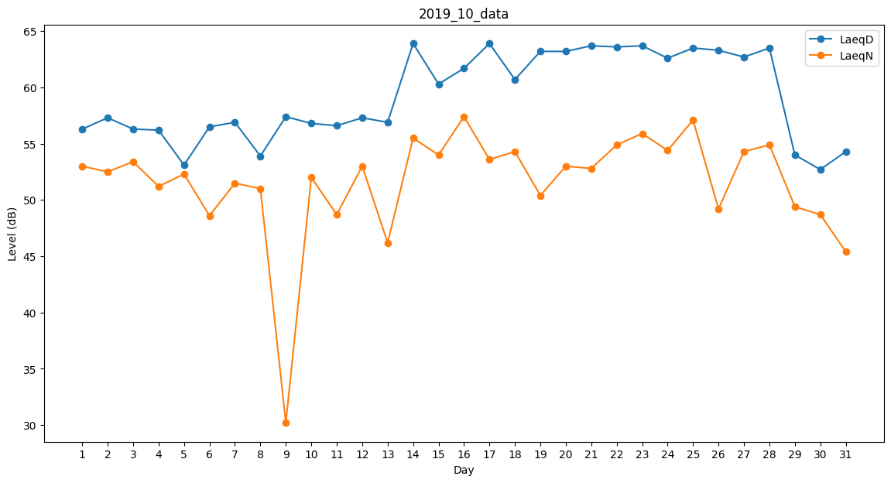
Day | LaeqD | LaeqN
1 | 56.3 | 53
2 | 57.3 | 52.5
3 | 56.3 | 53.4
4 | 56.2 | 51.2
5 | 53.1 | 52.3
6 | 56.5 | 48.6
7 | 56.9 | 51.5
8 | 53.9 | 51
9 | 57.4 | 30.2
10 | 56.8 | 52
11 | 56.6 | 48.7
12 | 57.3 | 53
13 | 56.9 | 46.2
14 | 63.9 | 55.5
15 | 60.3 | 54
16 | 61.7 | 57.4
17 | 63.9 | 53.6
18 | 60.7 | 54.3
19 | 63.2 | 50.4
20 | 63.2 | 53
21 | 63.7 | 52.8
22 | 63.6 | 54.9
23 | 63.7 | 55.9
24 | 62.6 | 54.4
25 | 63.5 | 57.1
26 | 63.3 | 49.2
27 | 62.7 | 54.3
28 | 63.5 | 54.9
29 | 54 | 49.4
30 | 52.7 | 48.7
31 | 54.3 | 45.4

